Sheet1
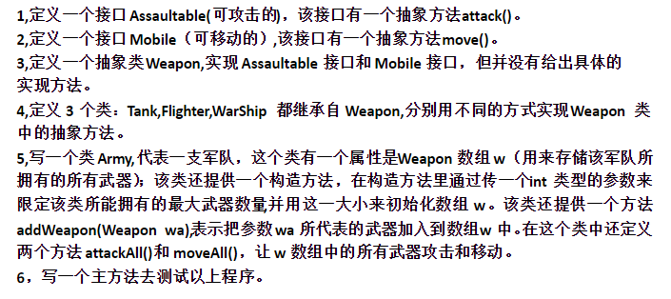
写一个接口BankService，包括一个常量代表银行库存现金数额，一个取钱方法，一个存钱方法。写一个建设银行类实现该接口，写一个测试类，生成对象，调用方法，并且输出银行现金数额。
继续上题，再写一个接口DoorService，提供开门，关门两个方法，让建设银行实现。在测试类中测试这两个方法
继续上题，写一个JiRong类，提供一个方法，随便输出一行字，让银行继承该类并实现两个接口，在测试类中调用所有方法。

 | 写一个接口BankService，包括一个常量代表银行库存现金数额，一个取钱方法，一个存钱方法。写一个建设银行类实现该接口，写一个测试类，生成对象，调用方法，并且输出银行现金数额。
 | 继续上题，再写一个接口DoorService，提供开门，关门两个方法，让建设银行实现。在测试类中测试这两个方法
 | 继续上题，写一个JiRong类，提供一个方法，随便输出一行字，让银行继承该类并实现两个接口，在测试类中调用所有方法。

